MIPI摄像头+MIPI屏幕+录像+FCC功耗
场景 | 场景描述
功能组合 | MIPI摄像头+MIPI屏幕+录像+FCC
测试样机 | AC7926AF WIFI V1.0
测试工程 | 行车
总供电(V) | 5
平均电流时间 | 2分钟
测试SDK版本 | ？
测试日期 | 2024.09.11
测试仪器 | EKA1080+DP832

测试条件 | 测试数据 |  |  |  | 外围功耗
系统时钟 | 360MHz |  |  |  | H63 mipi摄像头功耗 | Min | AVG | MAX
SFC频率 | 80MHz？ |  |  |  | DOVDD/1.8V |  | 18mA
HSB频率 | 160MHz？ |  |  |  | DVDD/1.8V |  | 0mA
LSB频率 | 53.3MHz？ |  |  |  | AVDD/2.8V |  | 14.8mA
SDRAM频率 | 0MHz(不带SDRAM)？
VDDIO电压档位 | 内部3.1V,外供至3.3V |  |  |  | SD卡功耗
RF电压档位 | 内部1.2v，外供至1.55 |  |  |  | SDVDD | 17mA | 19.5mA | 36.33mA
内核电压档位值 | 内部1.2v，外供至1.35
详细测试电压 | 系统供电 | IOVDD | DCVDD | DVDD
工作状态 | 正常录卡运行状态 | 正常录卡运行状态 | 正常录卡运行状态 | 正常录卡运行状态
瞬态变化图 | 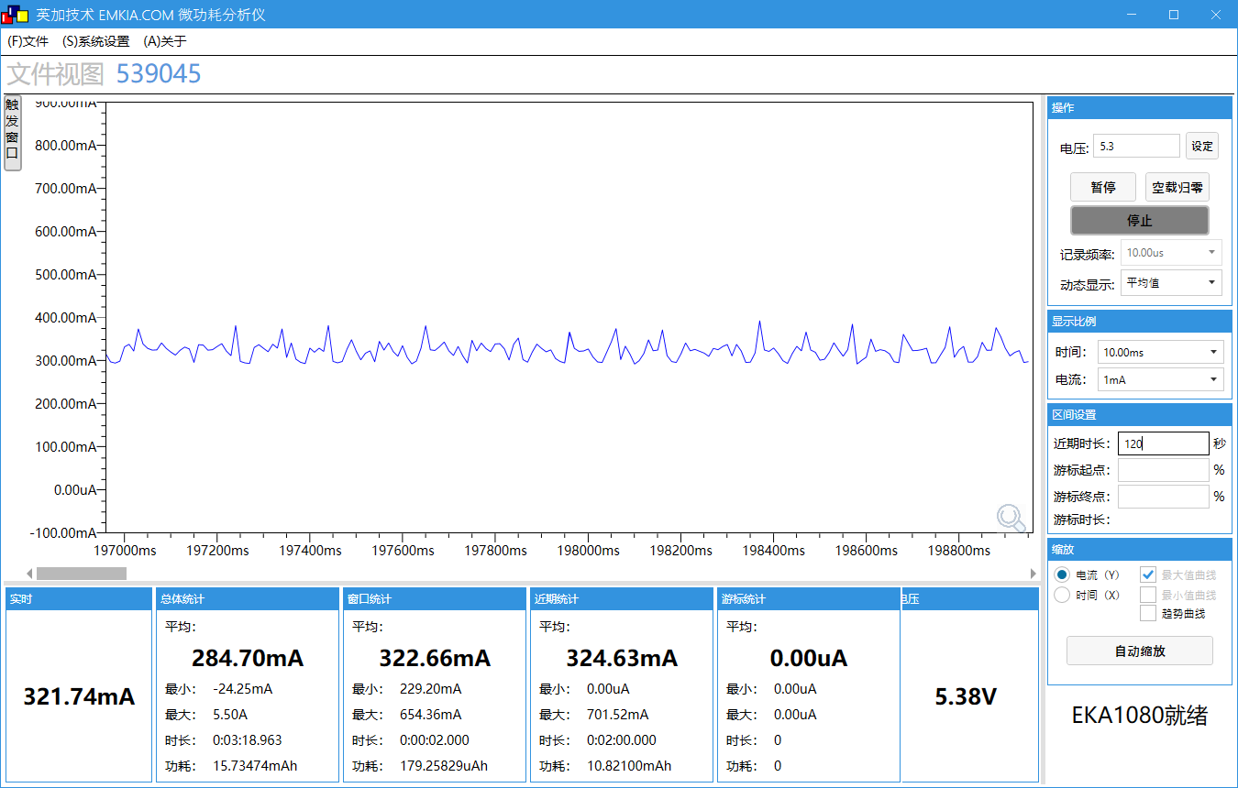 | 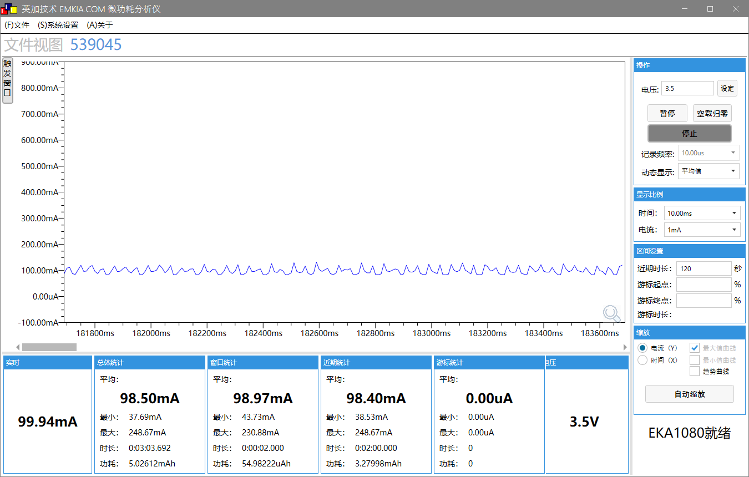 | 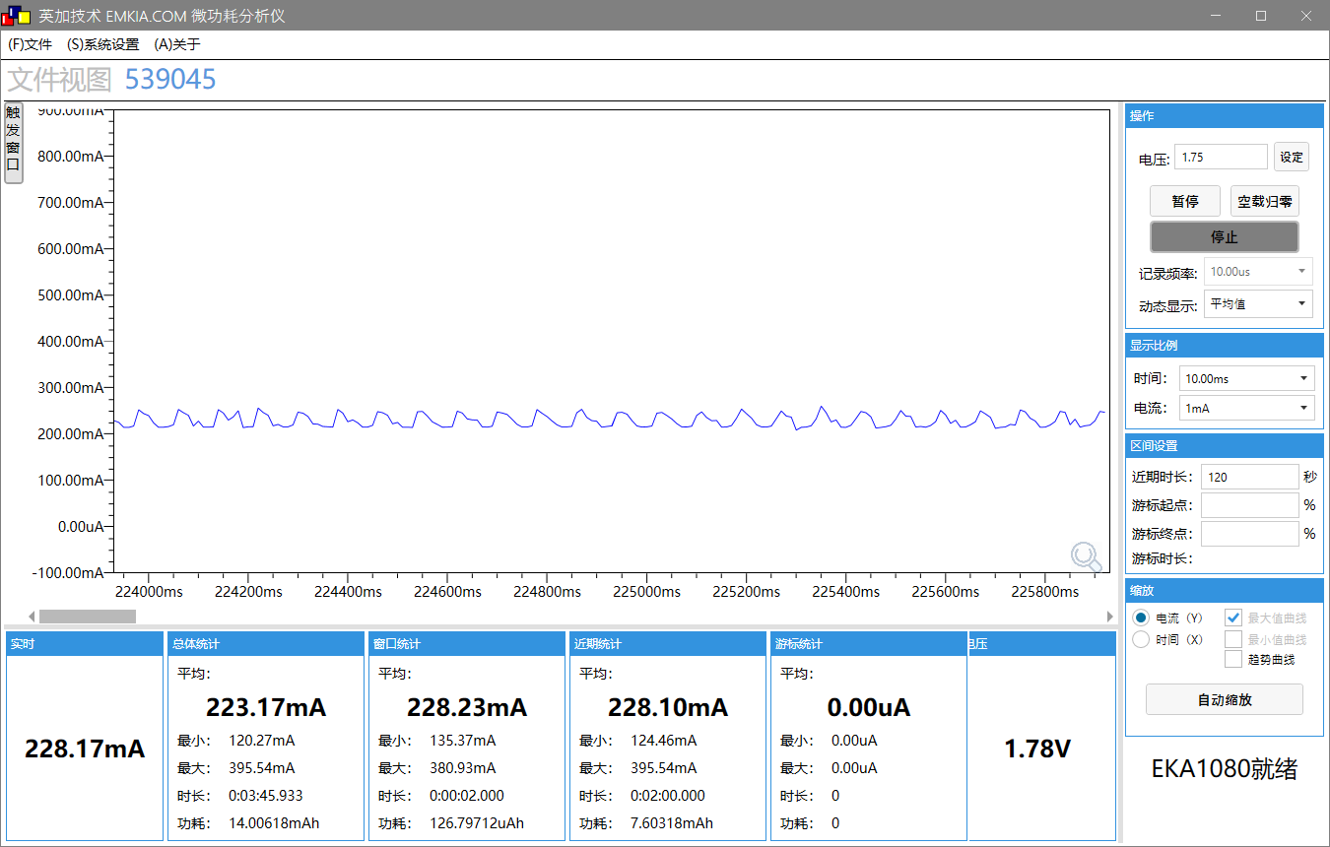 | 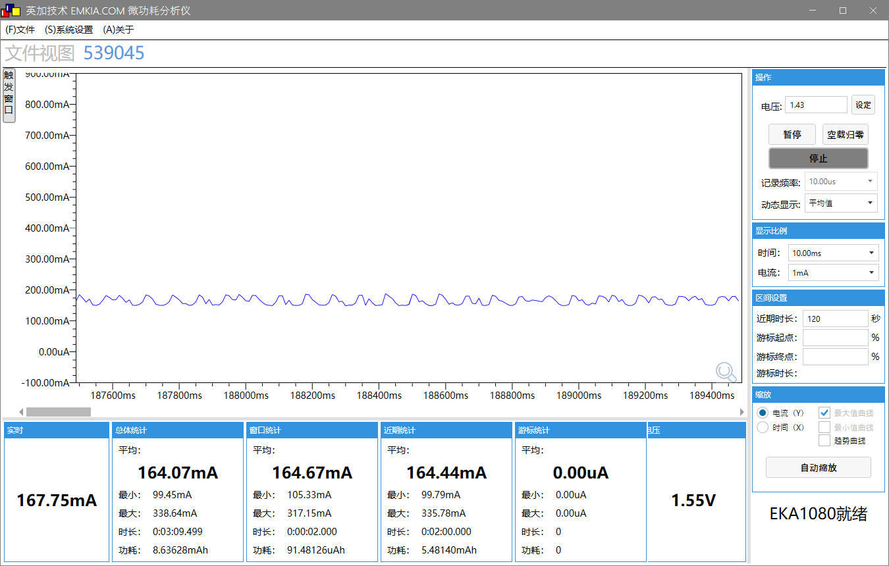
工作电压(V) | 5.07 | 3.31V | 1.57V | 1.36V
工作电流MIN/AVG/MAX(mA) | 238/324.8/731.4 | 39.53/98.33/248.67 | 124.13/228.14/395.54 | 99.79/164.41/331.42mA
IDLE0 CPU剩余率(%) | / | / | / | /
IDLE1 CPU剩余率(%) | / | / | / | /

 |  |  |  | 主频 240M

 |  |  |  | DVDD
 |  |  |  | 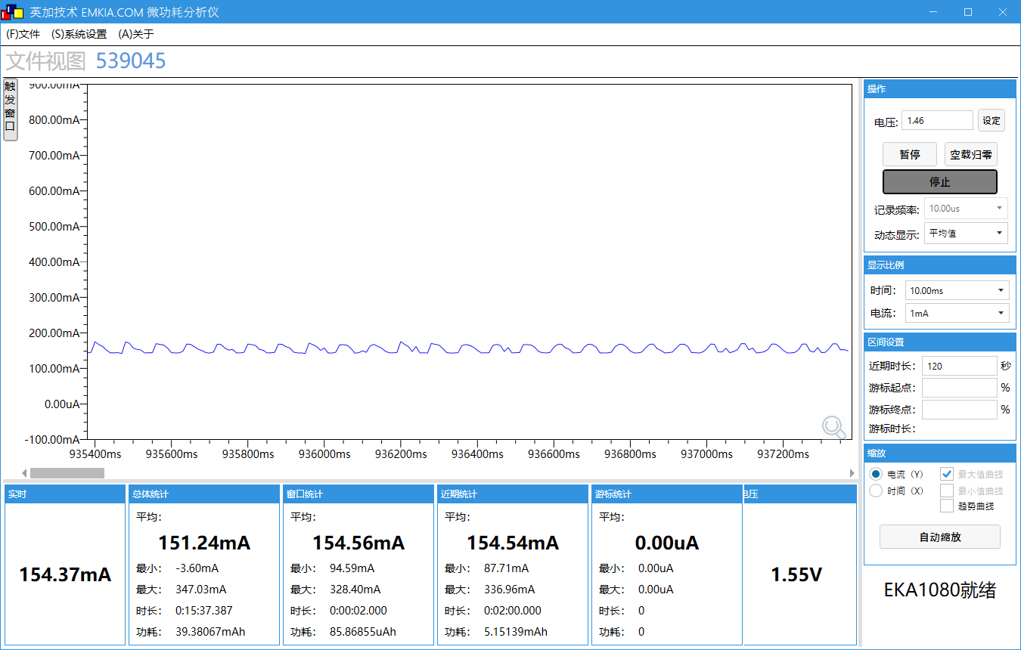
 |  |  |  | 1.35V
 |  |  |  | 85.86/154.54/333.60
 |  |  |  | 温度升高，功耗缓慢增加，正常148

MIPI+UVC摄像头+MIPI屏幕+录像+FCC功耗
场景 | 场景描述
功能组合 | MIPI+UVC+MIPI屏幕+录像+FCC
测试样机 | AC7926AF WIFI V1.0
测试工程 | 行车
总供电(V) | 5
平均电流时间 | 2分钟
测试SDK版本 | ？
测试日期 | 2024.09.11
测试仪器 | EKA1080+DP832

测试条件 | 测试数据 |  |  |  | 外围功耗
系统时钟 | 360MHz |  |  |  | H63 mipi摄像头功耗 | Min | AVG | MAX
SFC频率 | 80MHz？ |  |  |  | DOVDD/1.8V |  | 18mA
HSB频率 | 160MHz？ |  |  |  | DVDD/1.8V |  | 0mA
LSB频率 | 53.3MHz？ |  |  |  | AVDD/2.8V |  | 14.8mA
SDRAM频率 | 0MHz(不带SDRAM)？
VDDIO电压档位 | 内部3.1V,外供至3.3V |  |  |  | SD卡功耗
RF电压档位 | 内部1.2v，外供至1.55 |  |  |  | SDVDD/IOVDD | 18.36mA | 22.63mA | 40.54mA
内核电压档位值 | 内部1.2v，外供至1.35
详细测试电压 | 系统供电 | IOVDD | DCVDD | DVDD | UVC
工作状态 | 正常录卡运行状态 | 正常录卡运行状态 | 正常录卡运行状态 | 正常录卡运行状态 | 5V |  | 114mA
瞬态变化图 | 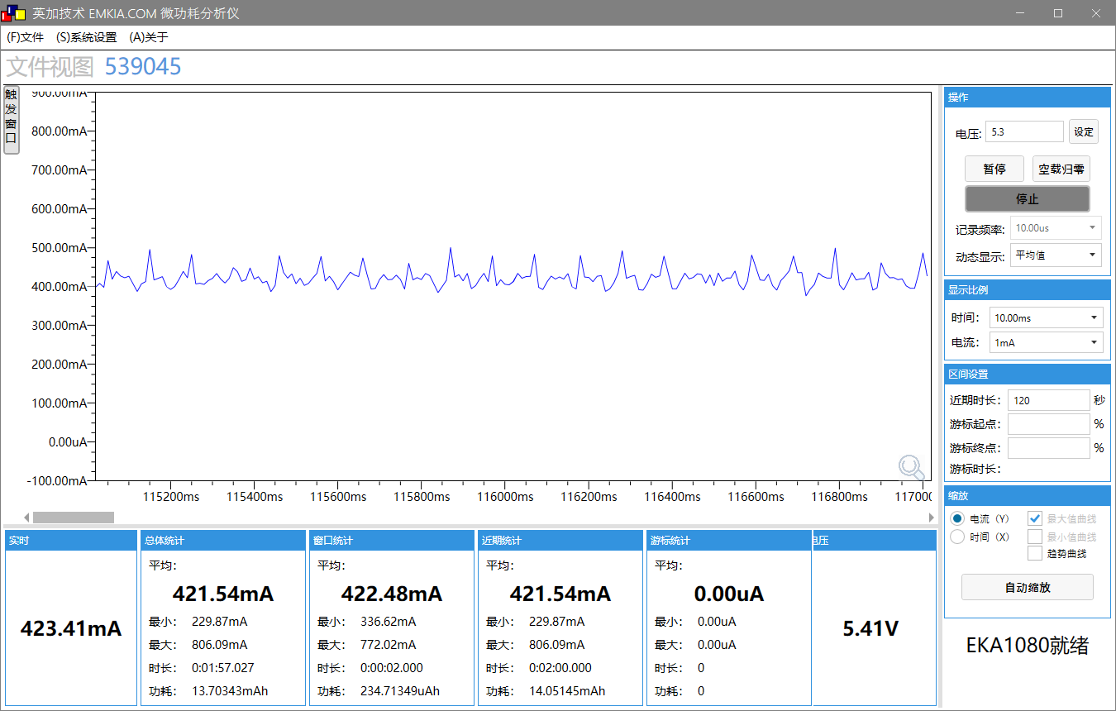 |  |  | 
工作电压(V) | 4.98 | 3.33V | 1.56V | 1.36V
工作电流MIN/AVG/MAX(mA) | 321.68/425.12/807.77 | 51.95/117.51/247.66 | 143.75/248.41/412.82 | 105.16/182.41/333.77
IDLE0 CPU剩余率(%) | / | / | / | /
IDLE1 CPU剩余率(%) | / | / | / | /

MIPI+DVP+VGA+录像+FCC功耗
场景 | 场景描述
功能组合 | MIPI+DVP+VGA+录像+FCC
测试样机 | AC7926AF WIFI V1.0
测试工程 | 行车
总供电(V) | 5
平均电流时间 | 2分钟
测试SDK版本 | ？
测试日期 | 2024.09.11
测试仪器 | EKA1080+DP832

测试条件 | 测试数据
系统时钟 | 360MHz
SFC频率 | 80MHz？
HSB频率 | 160MHz？
LSB频率 | 53.3MHz？
SDRAM频率 | 0MHz(不带SDRAM)？
VDDIO电压档位 | 内部3.1V,外供至3.3V
RF电压档位 | 内部1.2v，外供至1.55
内核电压档位值 | 内部1.2v，外供至1.35
详细测试电压 | 系统供电 | IOVDD | DCVDD | DVDD
工作状态 | 正常录卡运行状态 | 正常录卡运行状态 | 正常录卡运行状态 | 正常录卡运行状态
瞬态变化图 | 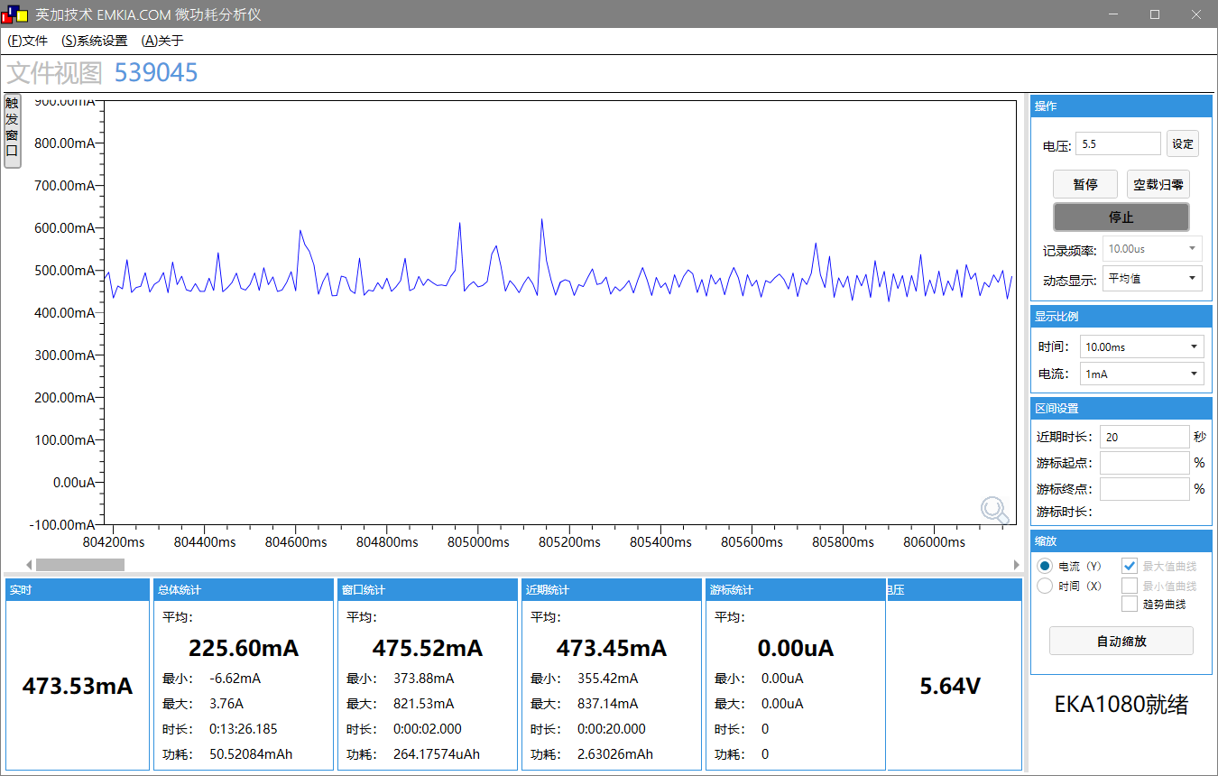 | 程序BUG,待测，改低IOVDD 为3.1V无法启动。 | 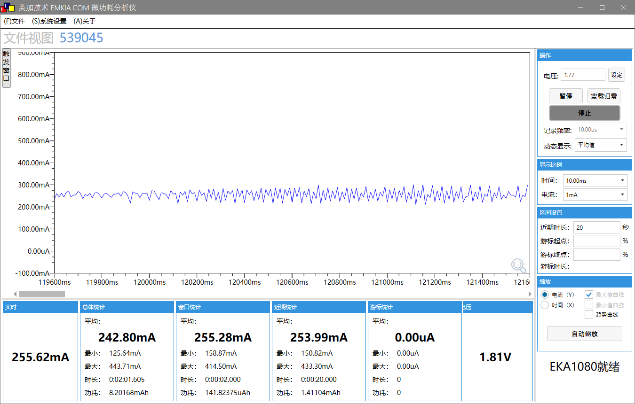 | 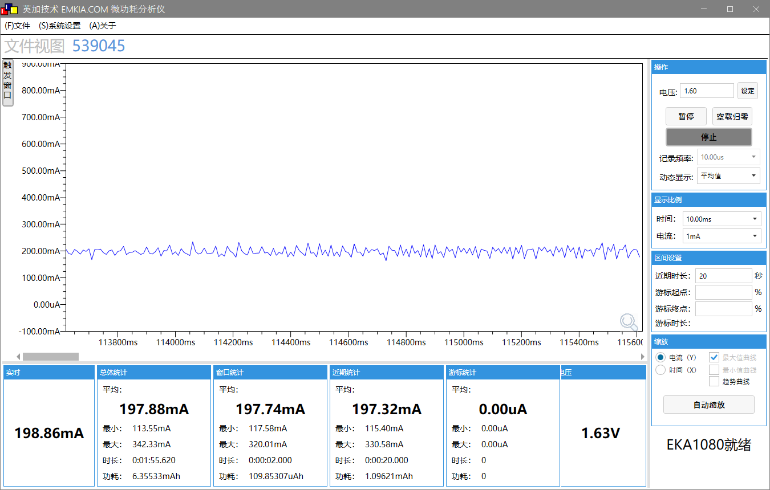
工作电压(V) | 4.78 |  | 1.59 | 1.42
工作电流MIN/AVG/MAX(mA) | 351/472/848 |  | 152.98/254.45/443.71 | 113.55/198.56/342.33 极其容易死机
IDLE0 CPU剩余率(%) | / | / | /
IDLE1 CPU剩余率(%) | / | / | / | /

MIPI+DVP+MIPI屏幕+录像+FCC
场景 | 场景描述
功能组合 | MIPI+DVP+MIPI屏幕+录像+FCC
测试样机 | AC7926AF WIFI V1.0
测试工程 | 行车
总供电(V) | 5
平均电流时间 | 2分钟
测试SDK版本 | ？
测试日期 | 2024.09.11
测试仪器 | EKA1080+DP832

测试条件 | 测试数据
系统时钟 | 360MHz
SFC频率 | 80MHz？
HSB频率 | 160MHz？
LSB频率 | 53.3MHz？
SDRAM频率 | 0MHz(不带SDRAM)？
VDDIO电压档位 | 内部3.1V,外供至3.3V
RF电压档位 | 内部1.2v，外供至1.55
内核电压档位值 | 内部1.2v，外供至1.35
详细测试电压 | 系统供电 | IOVDD | DCVDD | DVDD
工作状态 | 正常录卡运行状态 | 正常录卡运行状态 | 正常录卡运行状态 | 正常录卡运行状态
瞬态变化图 | 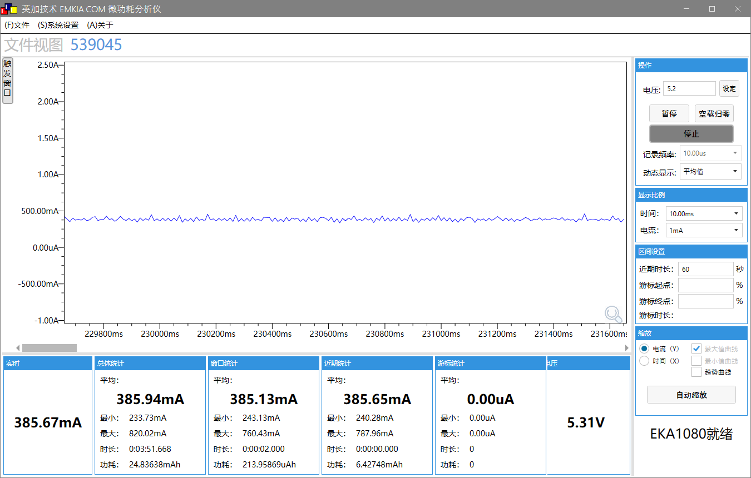 | 程序异常 | 程序异常 | 程序异常
工作电压(V) | 5V
工作电流MIN/AVG/MAX(mA) | 240.28/386.18/787.96
IDLE0 CPU剩余率(%) | / | / | /
IDLE1 CPU剩余率(%) | / | / | / | /

备注 | 纯2路方案，固件有问题，无法测试下去；三路不插UVC后拉，DVDD功耗仍然是三路的功耗，不能用于MIPI_DVP+MIPI屏幕方案功耗测试。

DVP（10bit）+RGB（24bit）+录像+FCC
场景 | 场景描述
功能组合 | DVP(10bit)+RGB(24bit)+录像+FCC
测试样机 | AC7926AF WIFI V1.0
测试工程 | 行车
总供电(V) | 5
平均电流时间 | 2分钟
测试SDK版本 | ？
测试日期 | 2024.09.11
测试仪器 | EKA1080+DP832

测试条件 | 测试数据
系统时钟 | 360MHz
SFC频率 | 80MHz？
HSB频率 | 160MHz？
LSB频率 | 53.3MHz？
SDRAM频率 | 0MHz(不带SDRAM)？
VDDIO电压档位 | 内部3.1V,外供至3.3V
RF电压档位 | 内部1.2v，外供至1.55
内核电压档位值 | 内部1.2v，外供至1.35
详细测试电压 | 系统供电 | IOVDD | DCVDD | DVDD
工作状态 | 正常录卡运行状态 | 正常录卡运行状态 | 正常录卡运行状态 | 正常录卡运行状态
瞬态变化图 | 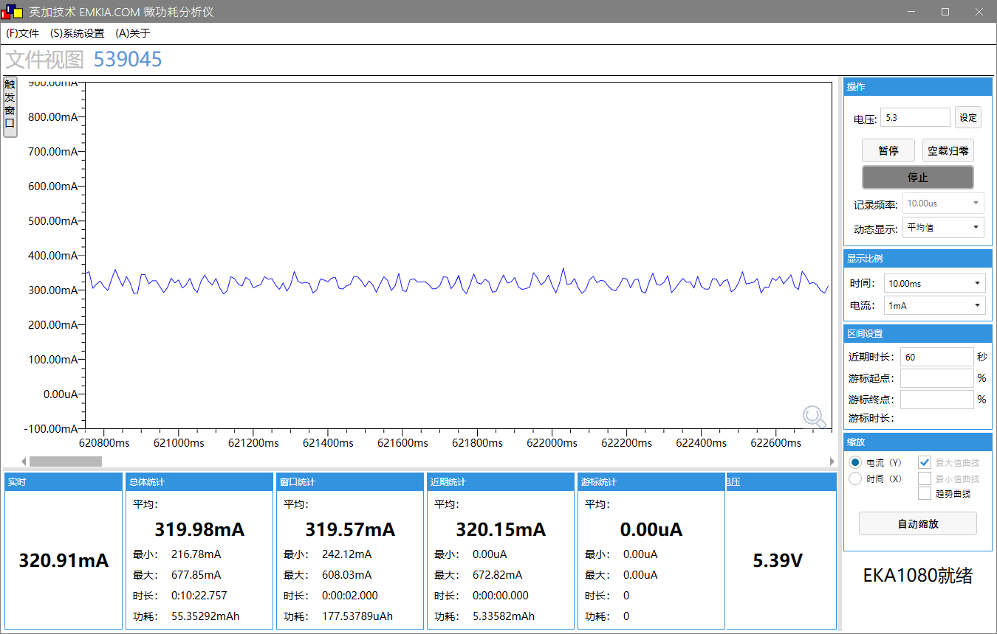 | 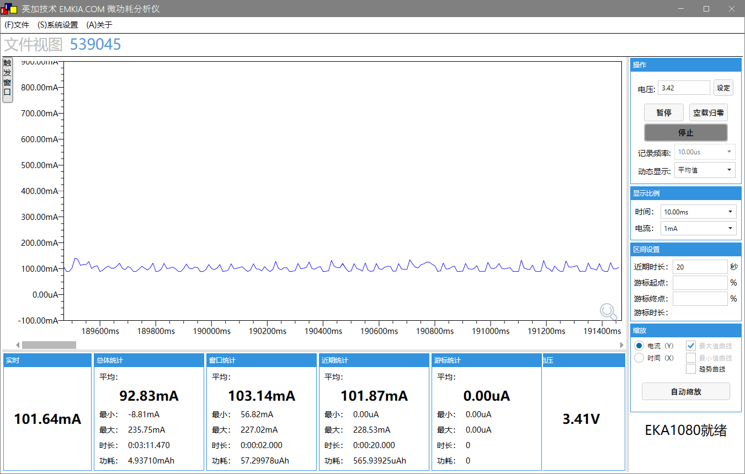 | 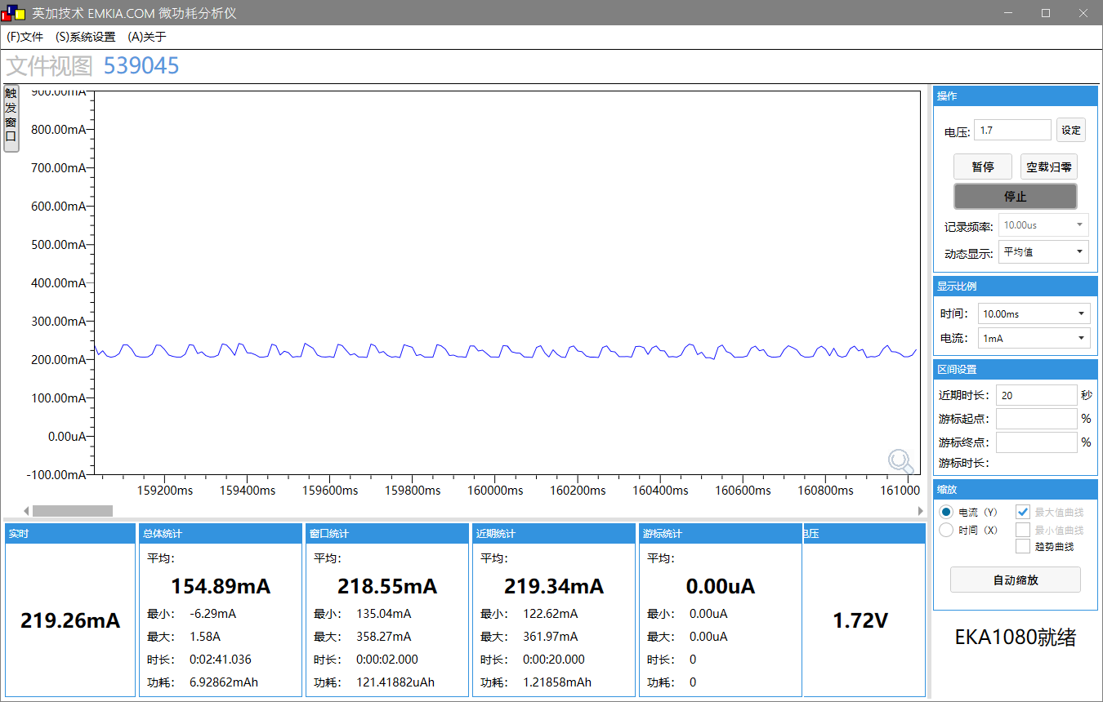 | 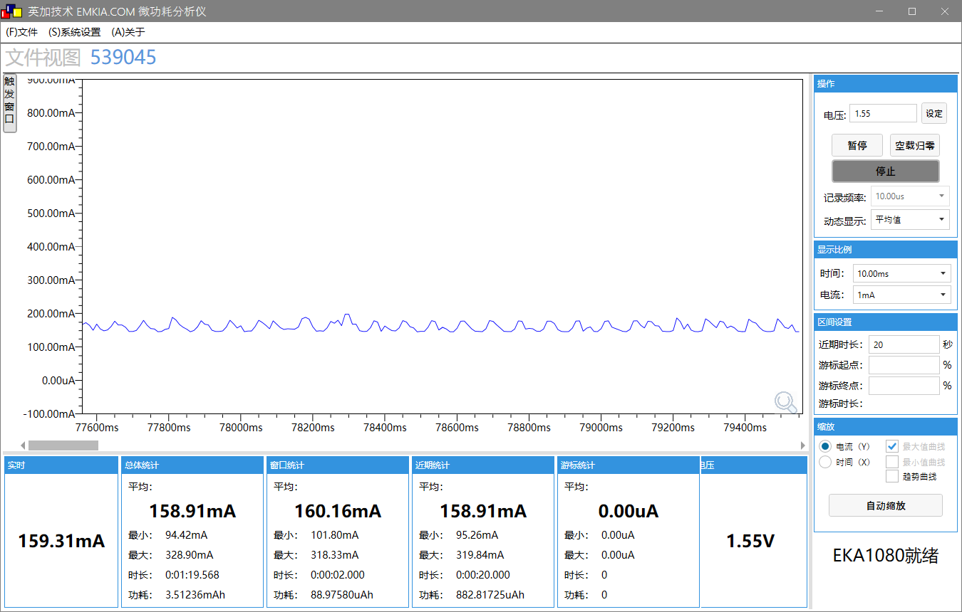
工作电压(V) | 5.1 | 3.22 | 1.55 | 1.35
工作电流MIN/AVG/MAX(mA) | NC/320.01/663.08 | NC/102.36/228.53 | /219.15/361.8 | 97.11/159.02/326.89
IDLE0 CPU剩余率(%) | / | / | / | /
IDLE1 CPU剩余率(%) | / | / | / | /

单路行车+FCC发射测试
场景 | 场景描述
功能组合 | DVP(10bit)+RGB(24bit)+录像+FCC
测试样机 | AC7926AF WIFI V1.0
测试工程 | 行车
总供电(V) | 5
平均电流时间 | 2分钟
测试SDK版本 | ？
测试日期 | 2024.09.11
测试仪器 | EKA1080+DP832

测试条件 | 正常录像显示状态下 FCC 测试数据 |  | 备注
系统时钟 | 360MHz |  | 测试中发现的几个现象： 1. MCS7 发送间隔0时，DVDD增加功耗大概5mA，但是不管什么速率，发送间隔相隔1000ms时，DVDD功耗会增加到40mA左右。发送间隔大，反倒会增加功耗（到一定间隔时间后，功耗不再增加）。 2. iperf 跑流增加功耗，远没有TX 定频发射功耗高。
SFC频率 | 6MHz？
HSB频率 | 12MHz？
LSB频率 | 4MHz？
SDRAM频率 | DDR 250M
VDDIO电压档位 | 3.3V
DCVDD电压 | 1.55V
DVDD电压 | 1.35V
工作状态 | 1M 功率等级50 间隔100 | 1M 功率等级50 间隔0
瞬态变化图 | 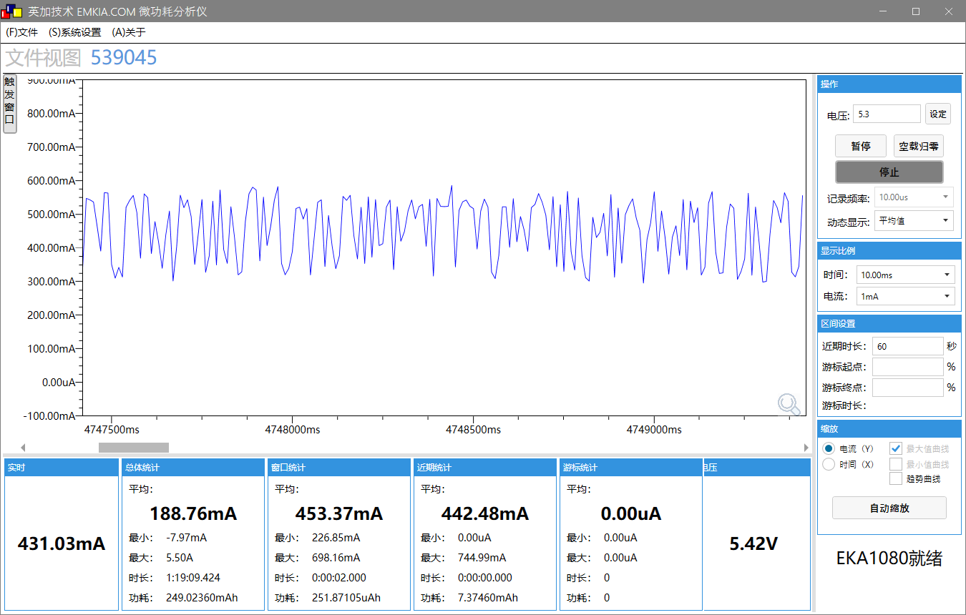 | 
工作电压(V) | 5.1 | 5.1
工作电流MIN/AVG/MAX(mA) | NC/443.23/732.91 | NC/526.65/693.88
IDLE0 CPU剩余率(%)
IDLE1 CPU剩余率(%)

